SISTEMA_TRANSMISION
 | REPORTE FOTOGRÁFICO - Sistema de Transmisión
Nombre de la Estacion: | RACM3 CAJATAMBO
Nombre de Localidad: | CAJATAMBO
Fecha: | 30/06/2026 - 30/06/2026
Direccion: | PREDIO RURAL SECTOR ANDAHUAYLAS
ID site: | LI8923
CRQ: | CRQ000000089835
Sticker Año mantenimiento |  |  | Letrero de Localidad beneficiaria o GPS
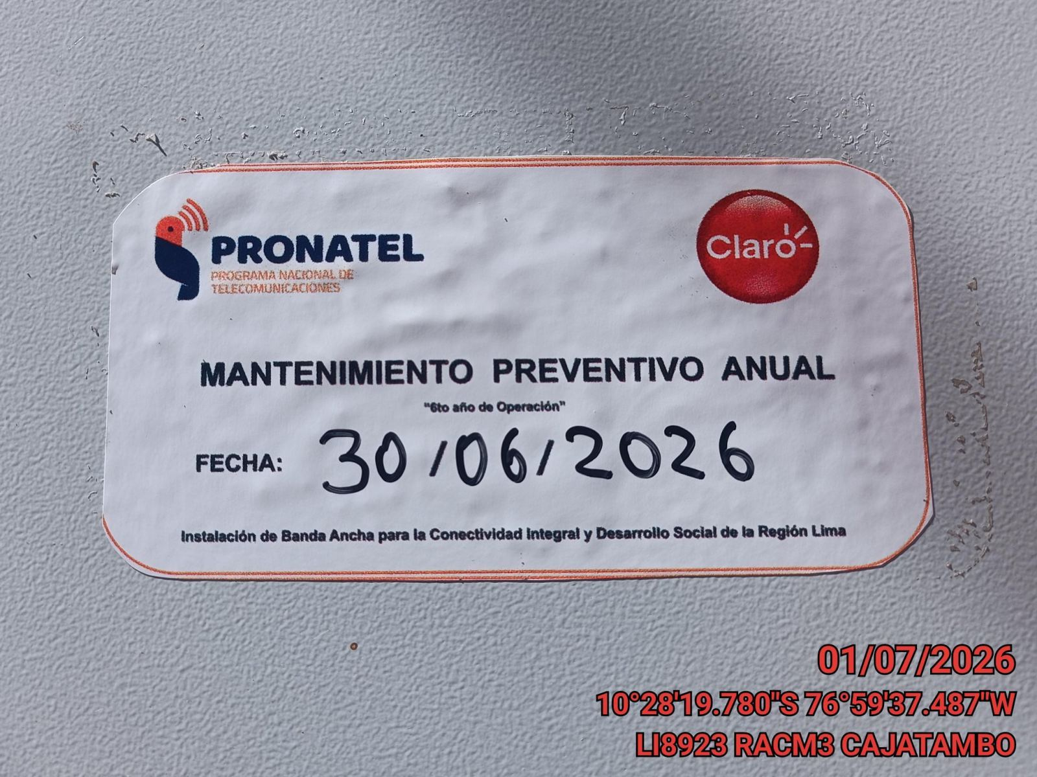 |  |  | 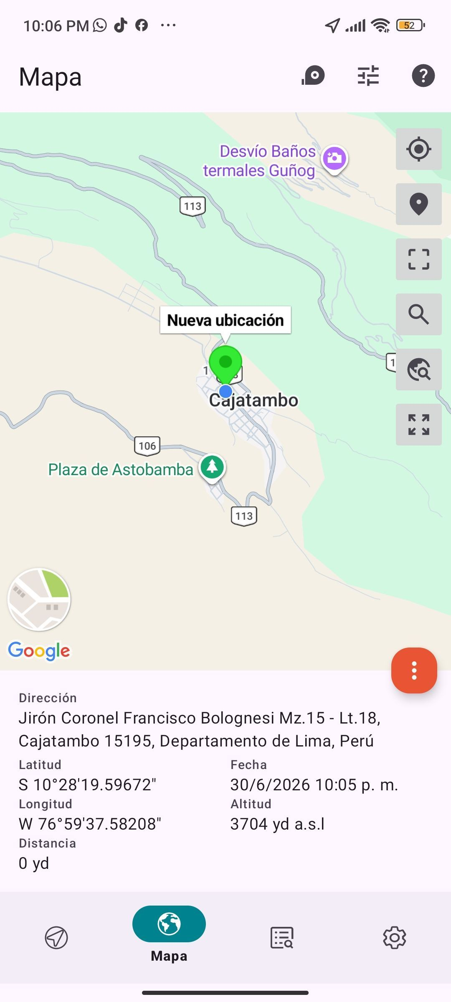

EQUIPOS BBU, ROUTER O MW: VERIFICAR ESTADO DE EQUIPOS,LED DE ALARMAS, LIMPIEZA TECNICA Y SOPLETEADO
ANTES |  | DURANTE |  | DESPUES
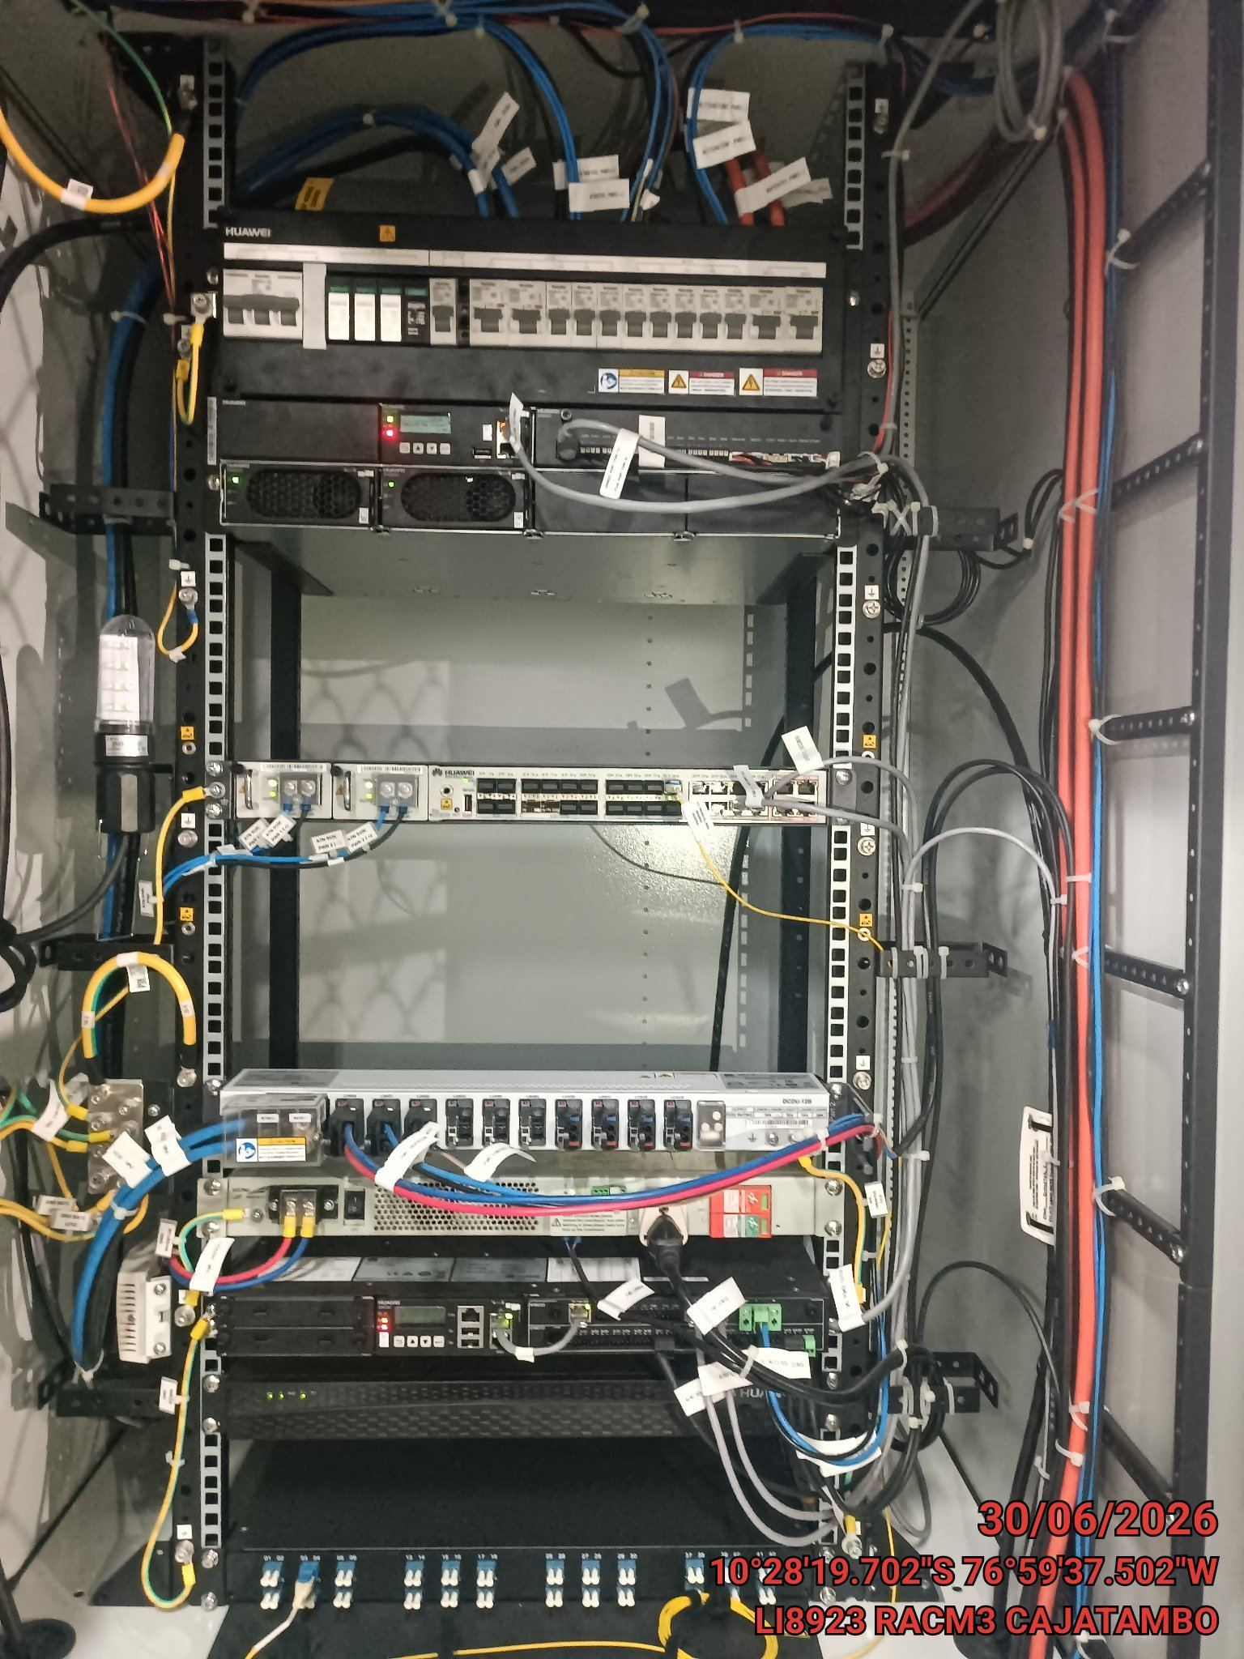 |  | 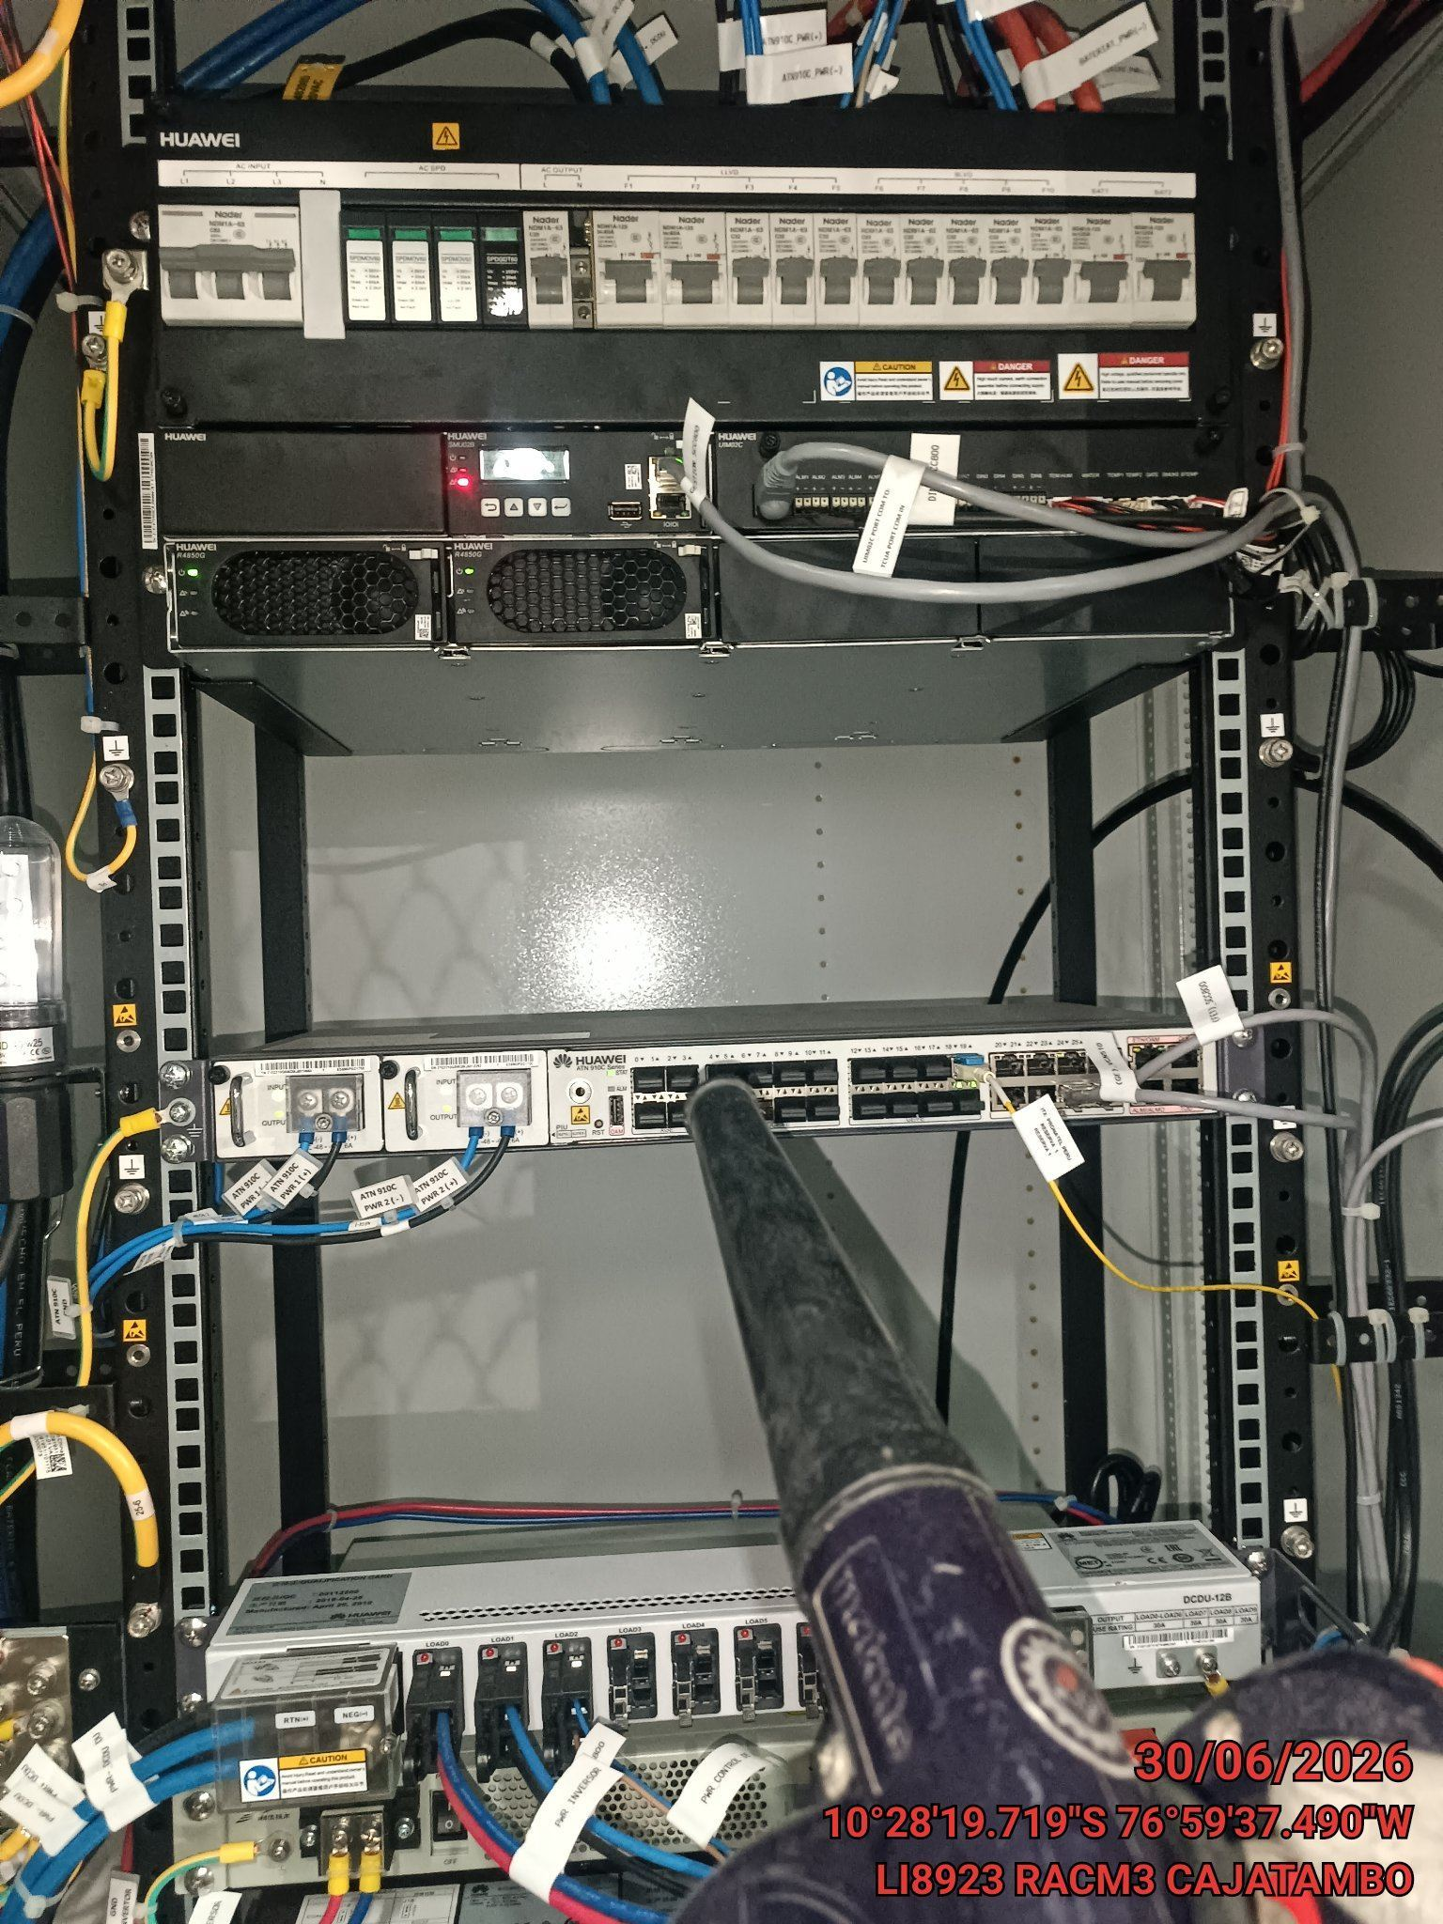 |  | 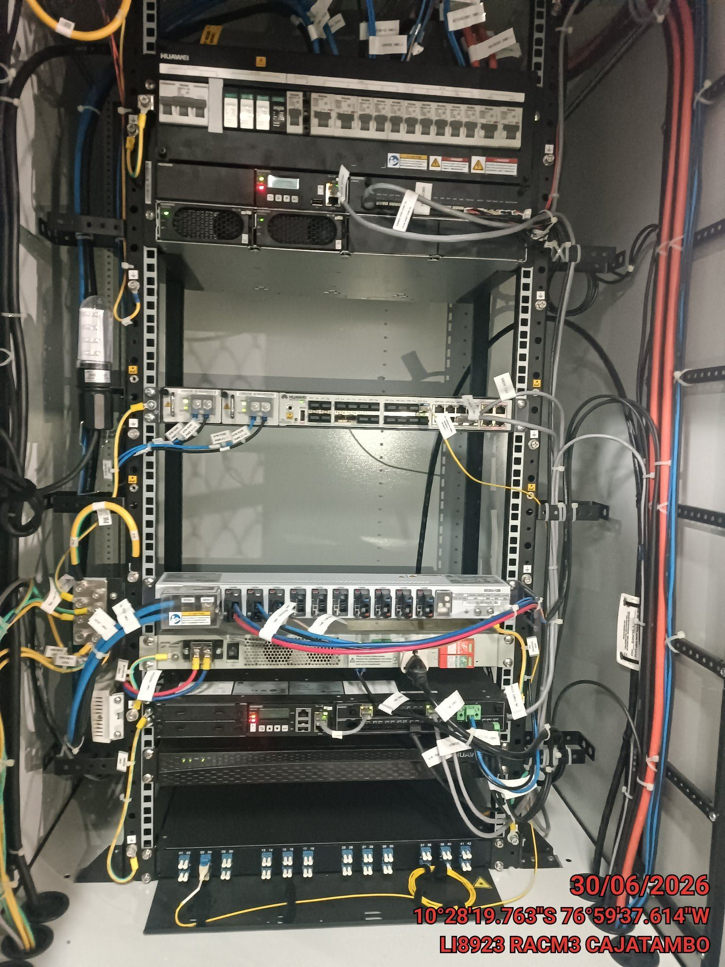

TARJETAS: AJUSTE DE ELEMENTOS Y CONEXIONES
ANTES |  | DURANTE |  | DESPUES
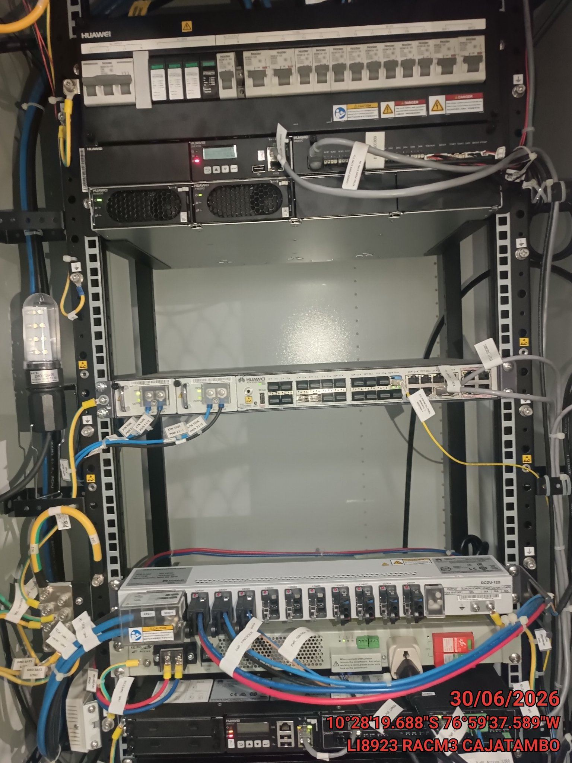 |  | 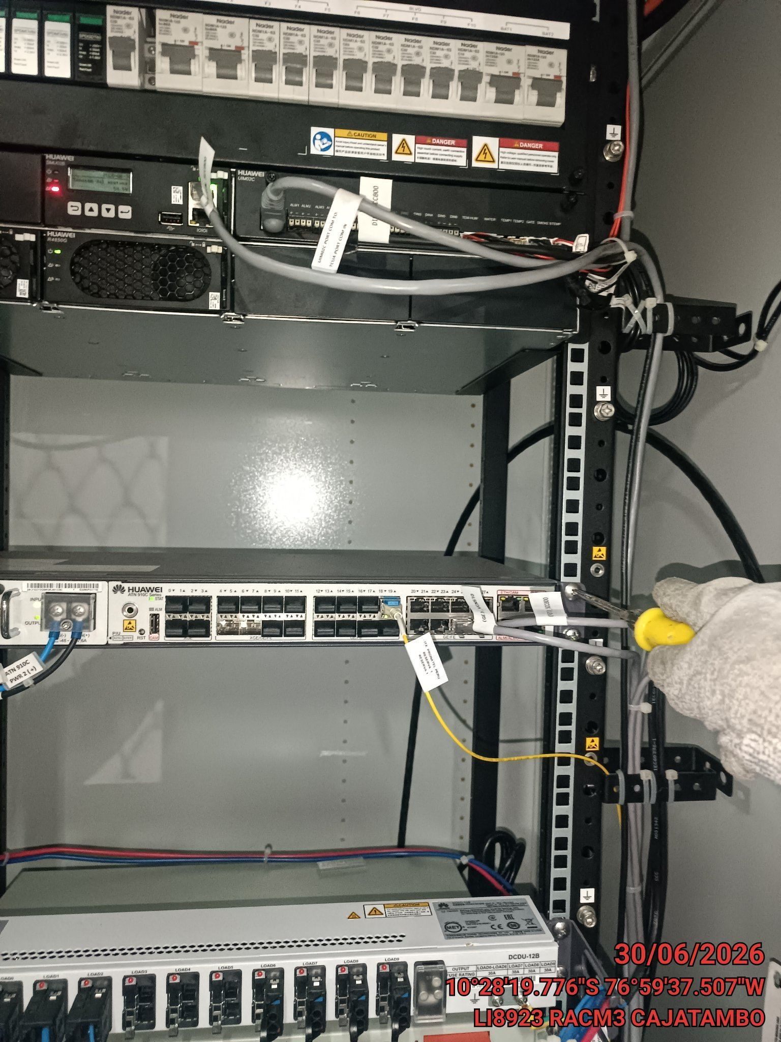 |  | 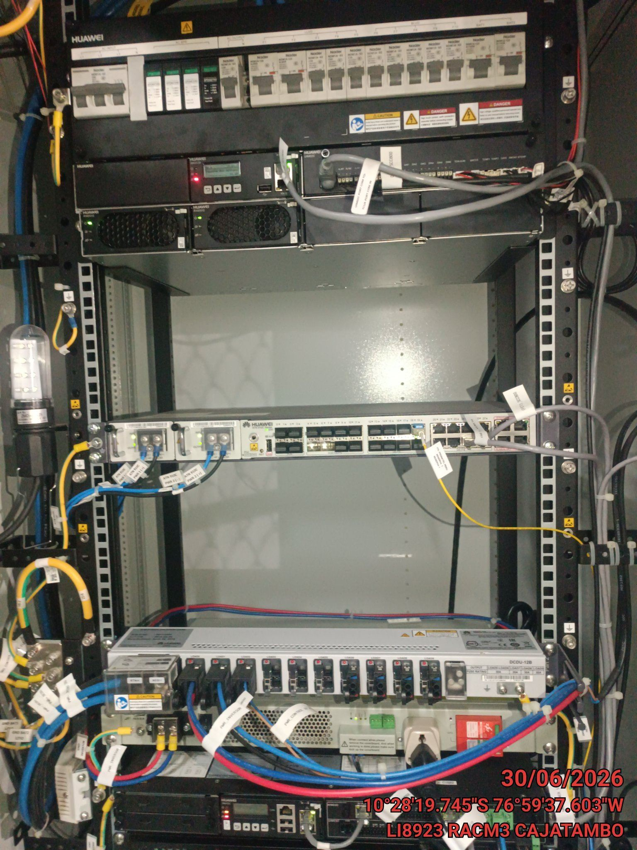

CABLES: LIMPIEZA TECNICA Y ORDENAMIENTO DE CABLES
ANTES |  | DURANTE |  | DESPUES
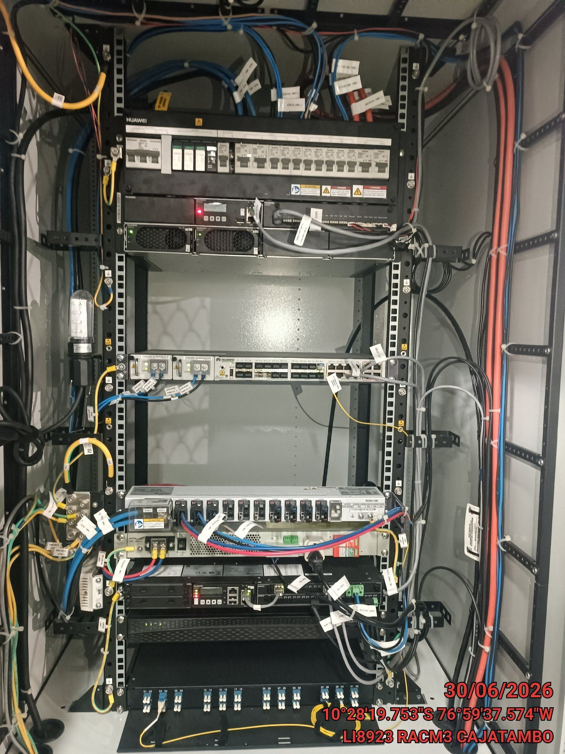 |  | 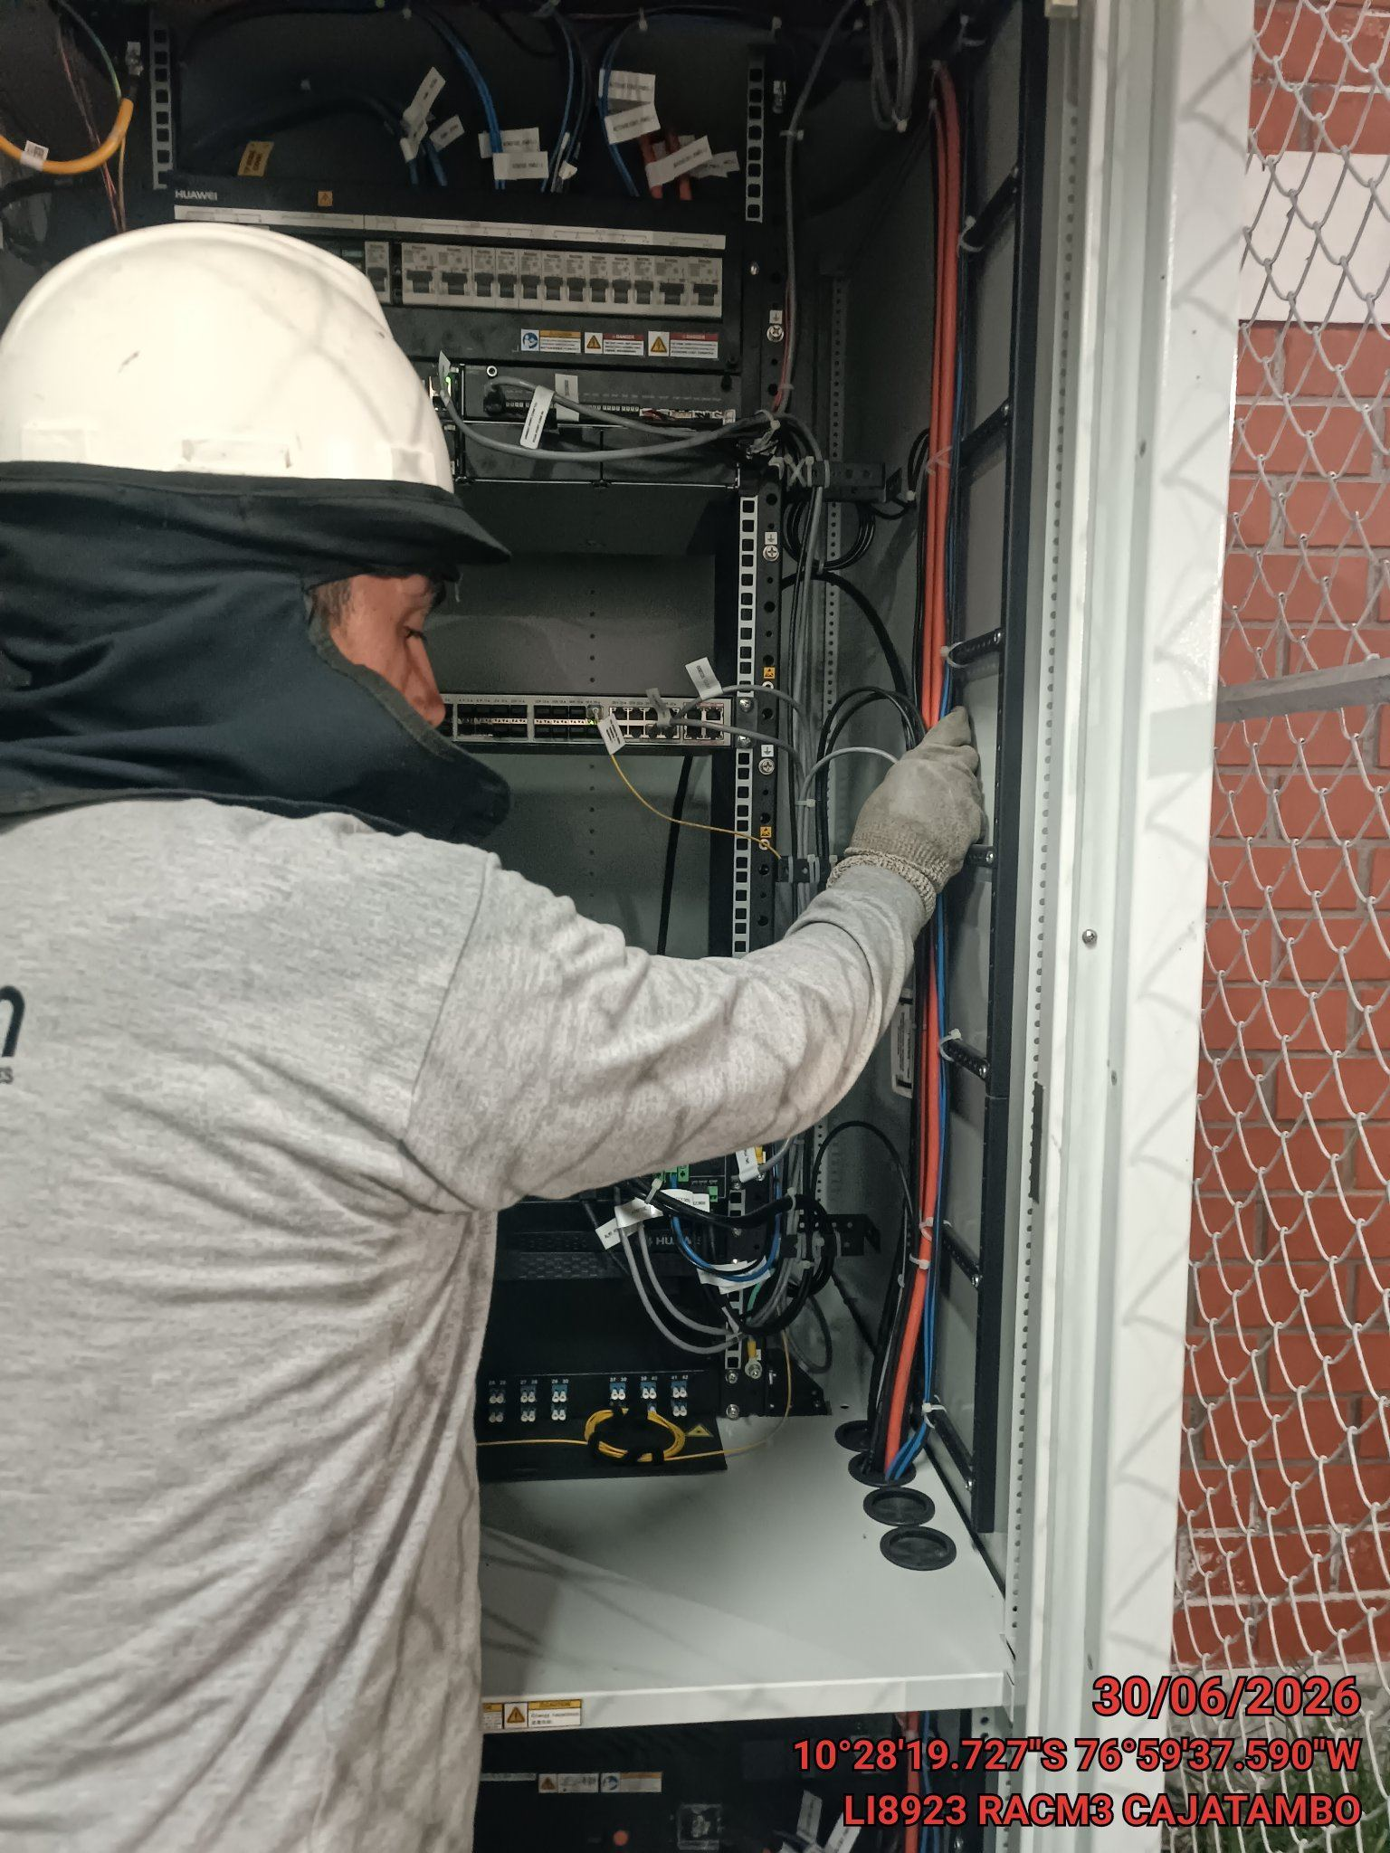 |  | 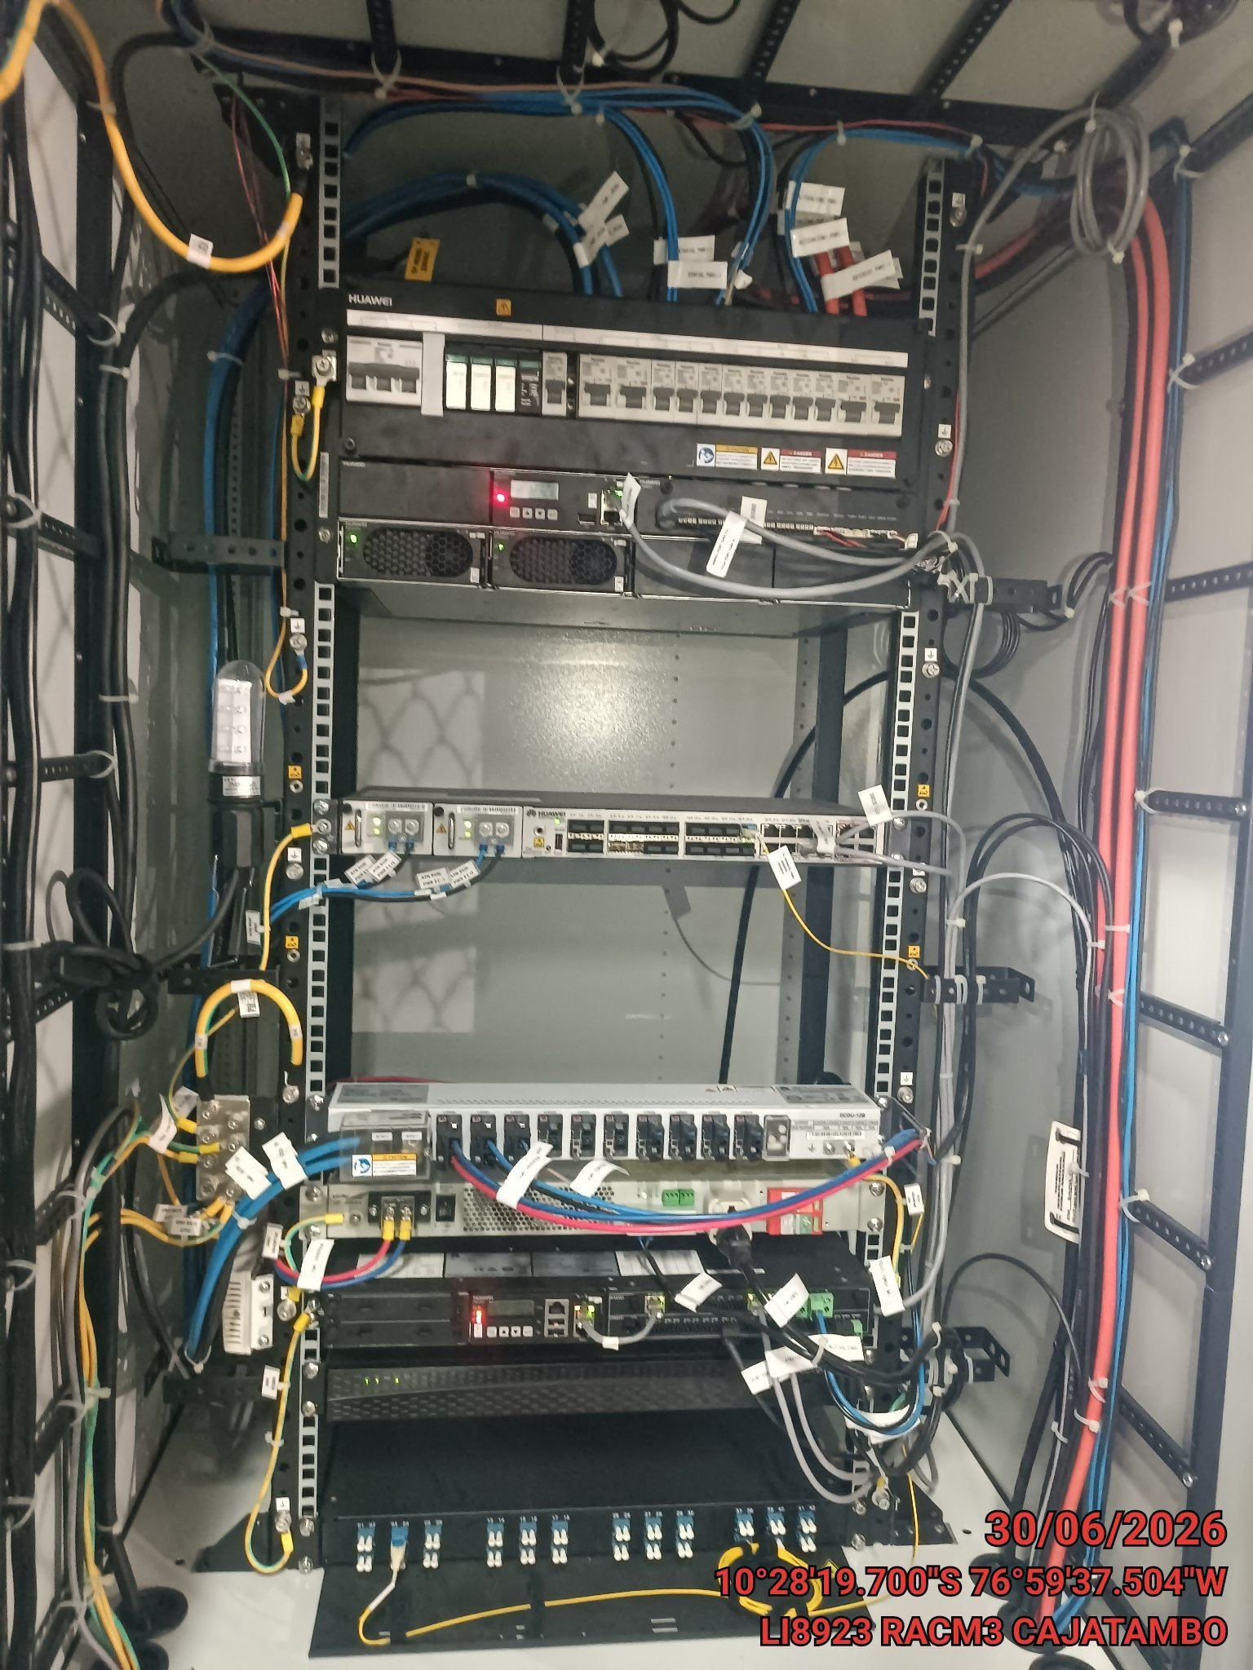

VERIFICACION Y AJUSTE DE ATERRAMIENTO
ANTES |  | DURANTE |  | DESPUES
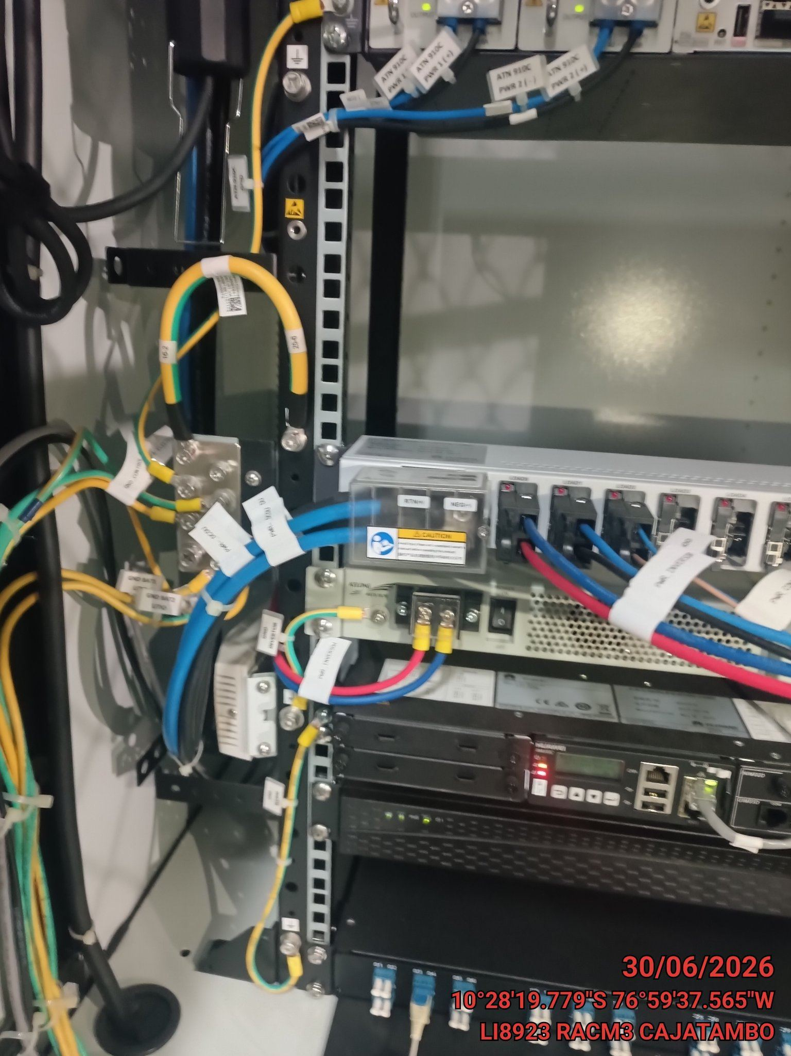 |  | 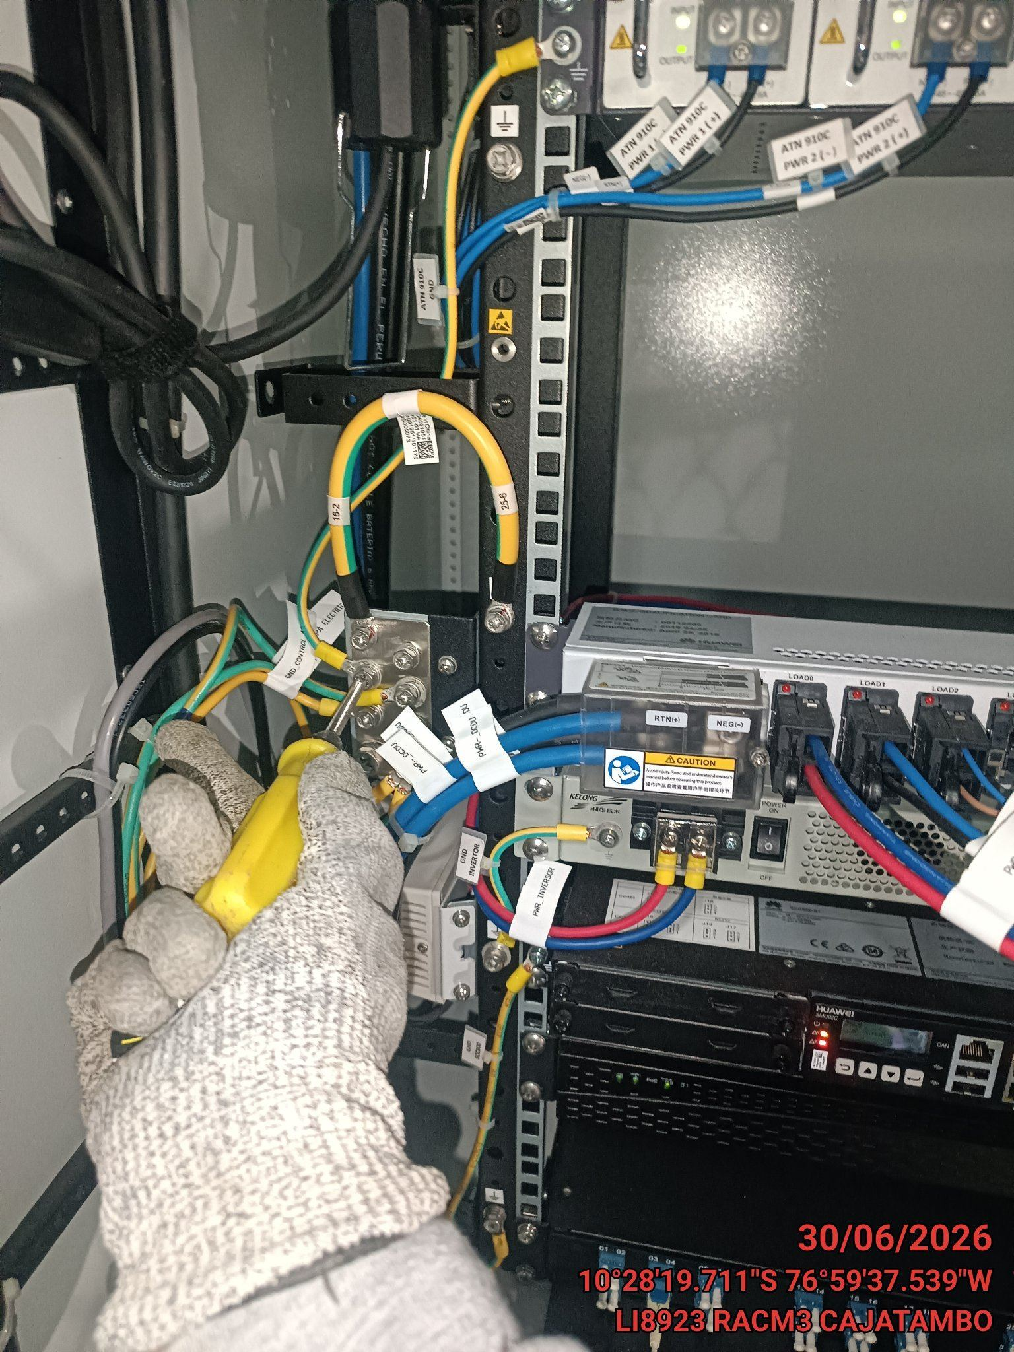 |  | 